解决方案架构说明
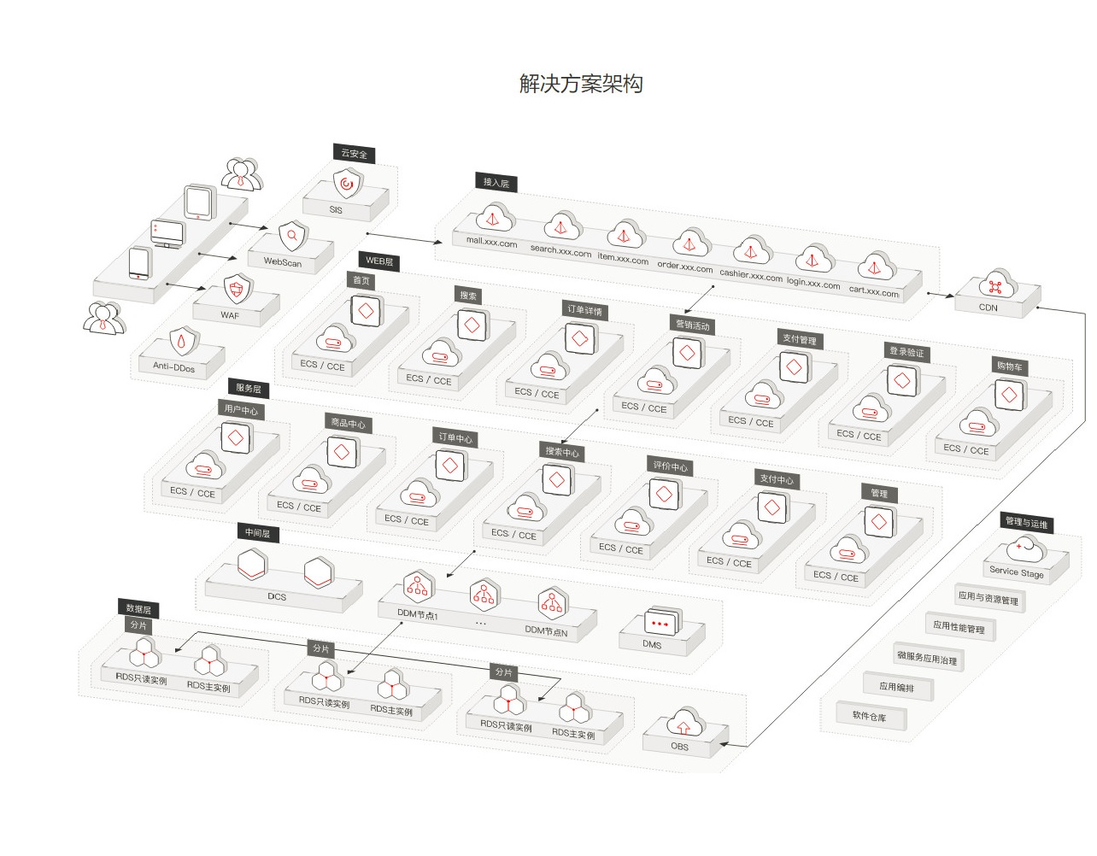

在电商解决方案架构图中，有以下几个分层：
云安全 | - Anti-Ddos（DDoS流量清洗服务）
 | - WAF（Web应用防火墙）
 | - WebScan（Web漏洞扫描服务）
 | - SSA（安全态势感知服务）

接入层 | - ELB（弹性负载均衡），支持海量并发连接，可根据业务类型进行负载分发，应对业务洪峰
 | - CDN（内容分发网络），讲访问量大的将源站内容分发至靠近用户的加速节点，使用户可以就近获得所需的内容，
 | 解决Internet网络拥挤的状况，提高用户访问的响应速度和成功率，从而提升业务的使用体验

WEB层 | - 主要在ECS和CCE（云容器引擎）中部署电商平台业务中的页面访问模块

服务层 | - 主要在ECS和CCE（云容器引擎）中部署电商平台业务中的服务处理模块

中间层 | - DCS（分布式缓存服务），热销商品展示、秒杀推荐等数据面临高并发读的压力，可以存储在DCS中以进行快速访问，DCS的高并发及灵活扩展能轻松应对高并发访问。
 | - DDM（分布式数据库中间件），DDM通过后端对接多个RDS，实现数据库的透明分布式访问服务。
 | 根据路由规则完成请求的分发，并将结果聚合处理后返回给应用程序
 | DDM自动实现读写分离，透明地完成写操作和读操作的分发。
 | - DMS（分布式消息服务）。电商大促销等流量洪流突然来袭时，可以通过队列服务堆积缓存订单等信息，在下游系统有能力处理消息的时候再处理，避免下游订阅系统因突发流量崩溃。
 | 如电商网站在促销期间抢购订单，抢到的商品订单信息放入消息队列，出库、发货等后续会从队列里读取任务信息然后执行。

数据层 | - RDS（关系型数据库）
 | - OBS（对象存储服务）

CND用户访问流程
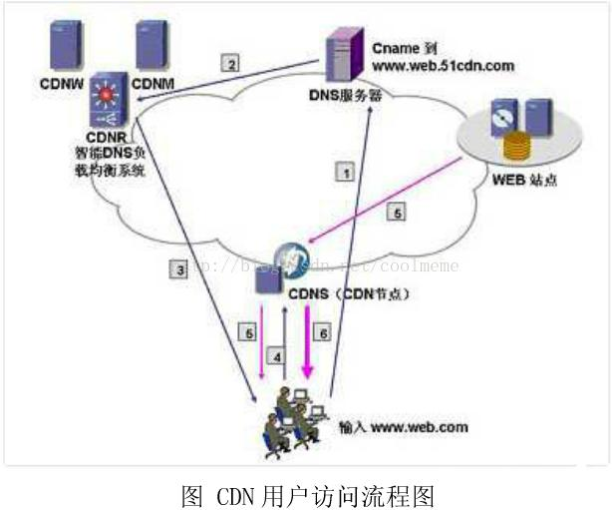

1.用户向浏览器输入www.web.com这个域名，浏览器第一次发现本地没有dns缓存，则向网站的DNS服务器请求;

2.网站的DNS域名解析器设置了CNAME，指向了www.web.51cdn.com,请求指向了CDN网络中的智能DNS负载均衡系统;

3.智能DNS负载均衡系统解析域名，把对用户响应速度最快的IP节点返回给用户;

4.用户向该IP节点(CDN服务器)发出请求;

5.由于是第一次访问，CDN服务器会向原web站点请求，并缓存内容;

6.请求结果发给用户。

CDN网络是在用户和服务器之间增加Cache层，如何将用户的请求引导到Cache上获得源服务器的数据，主要是通过接管DNS实现，这就是CDN的最基本的原理，
当然很多细节没有涉及到，比如第1步，首先向本地的DNS服务器请求。第5步，内容淘汰机制(根据TTL)等。但原理大体如此。
当用户访问加入CDN服务的网站时，域名解析请求将最终交给全局负载均衡DNS进行处理。全局负载均衡DNS通过一组预先定义好的策略，
将当时最接近用 户的节点地址提供给用户，使用户能够得到快速的服务。同时，它还与分布在世界各地的所有CDNC节点保持通信，搜集各节点的通信状态，
确保不将用户的请求 分配到不可用的CDN节点上，实际上是通过DNS做全局负载均衡。
对于普通的Internet用户来讲，每个CDN节点就相当于一个放置在它周围的WEB。通过全局负载均衡DNS的控制，用户的请求被透明地指向离他最近的节点，
节点中CDN服务器会像网站的原始服务器一样，响应用户的请求。由于它离用户更近，因而响应时间必然更快。

每个CDN节点由两部分组成:负载均衡设备和高速缓存服务器

负载均衡设备负责每个节点中各个Cache的负载均衡，保证节点的工作效率;同时，负载均衡设备还负责收集节点与周围环境的信息，保持与全局负载DNS的通信，
实现整个系统的负载均衡。CDN的管理系统是整个系统能够正常运转的保证。它不仅能对系统中的各个子系统和设备进行实时监控，对各种故障产生相应的告警，
还可以实时监测到系统中 总的流量和各节点的流量，并保存在系统的数据库中，使网管人员能够方便地进行进一步分析。通过完善的网管系统，用户可以对系统配置进行修改。
理论上，最简单的CDN网络有一个负责全局负载均衡的DNS和各节点一台Cache，即可运行。DNS支持根据用户源IP地址解析不同的IP，实现 就近访问。为了保证高可用性等，
需要监视各节点的流量、健康状况等。一个节点的单台Cache承载数量不够时，才需要多台Cache，多台Cache同时 工作，才需要负载均衡器，使Cache群协同工作。

